Sheet1
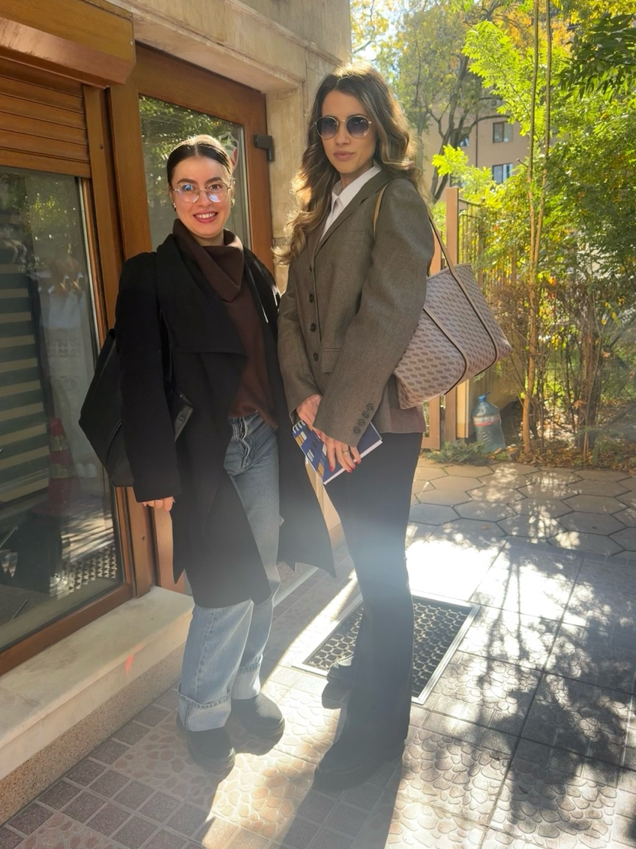
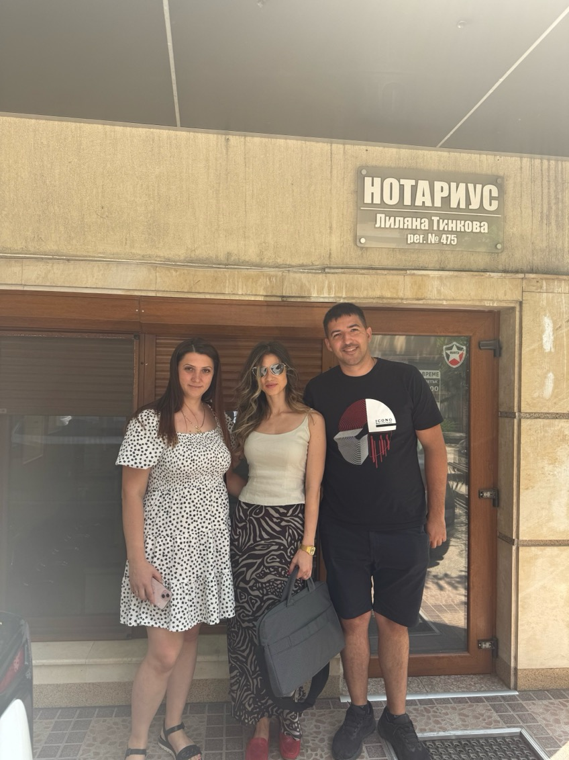
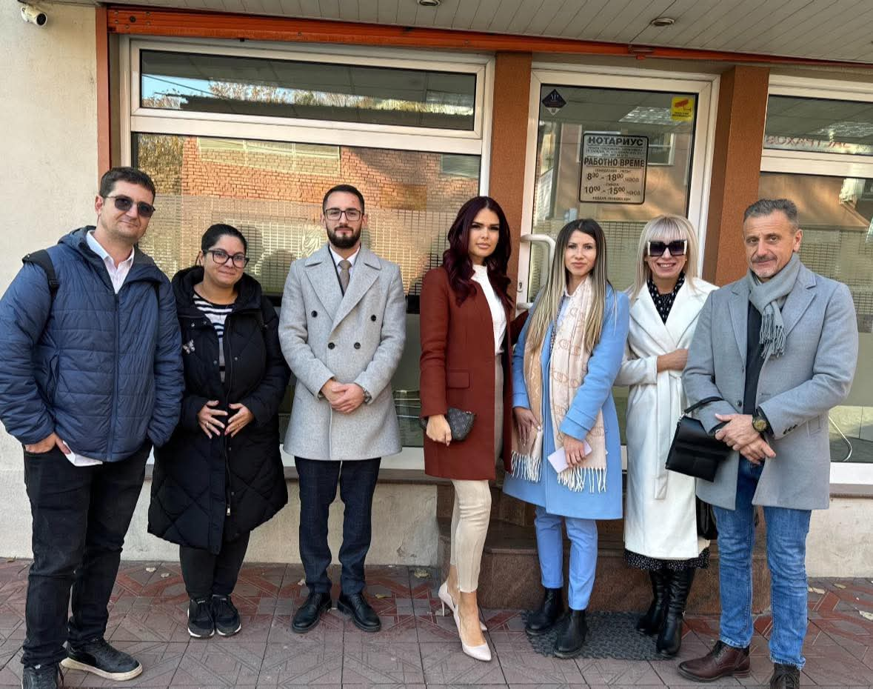
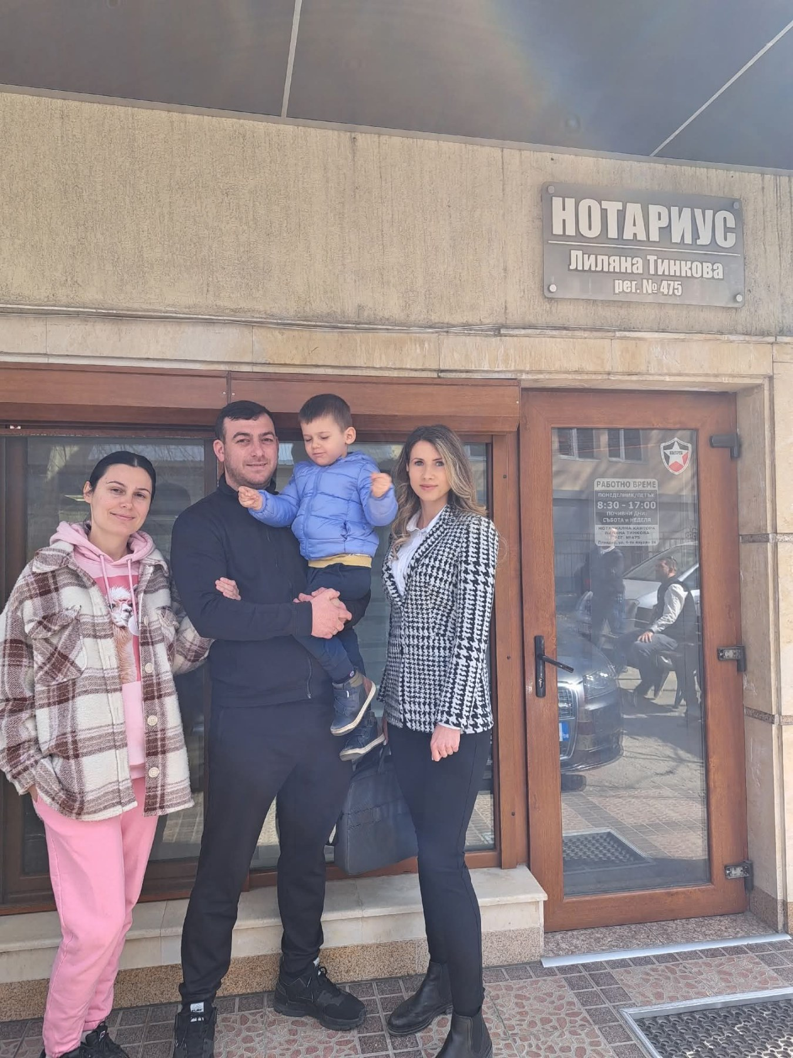
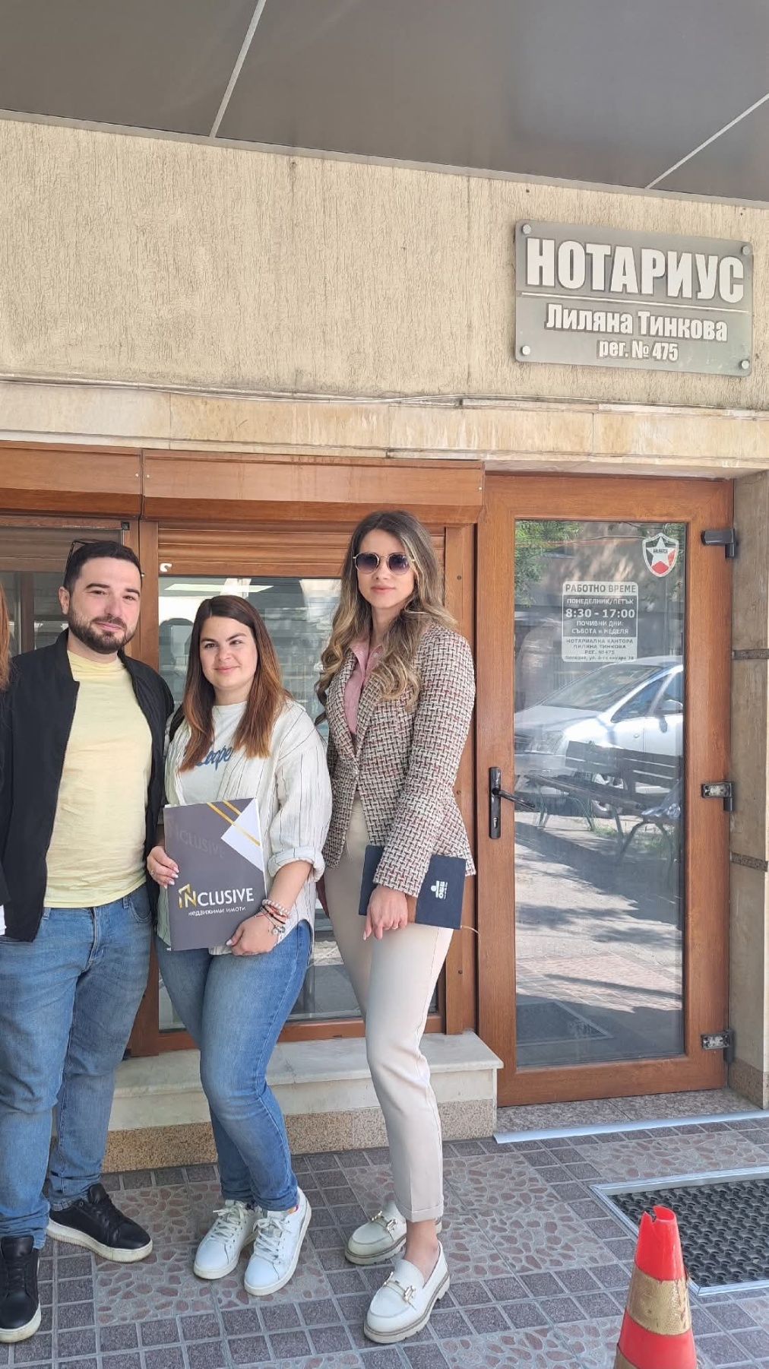
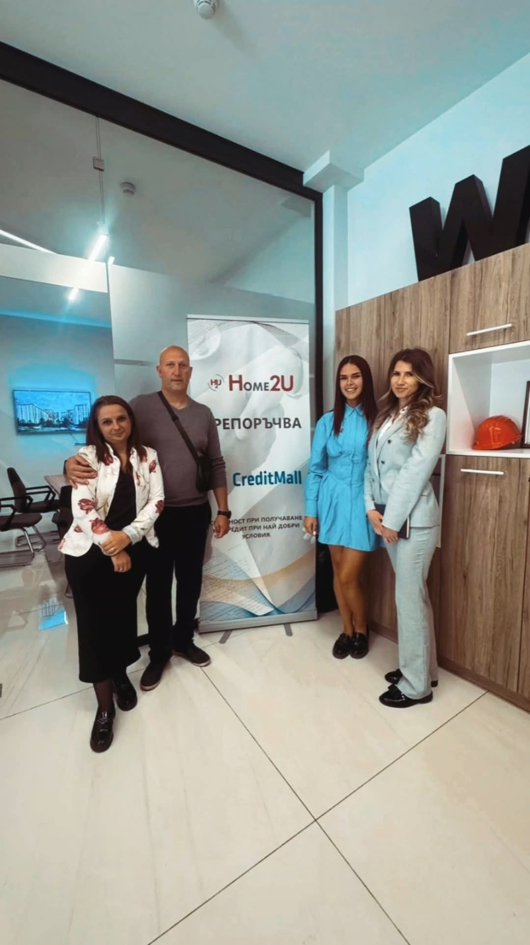
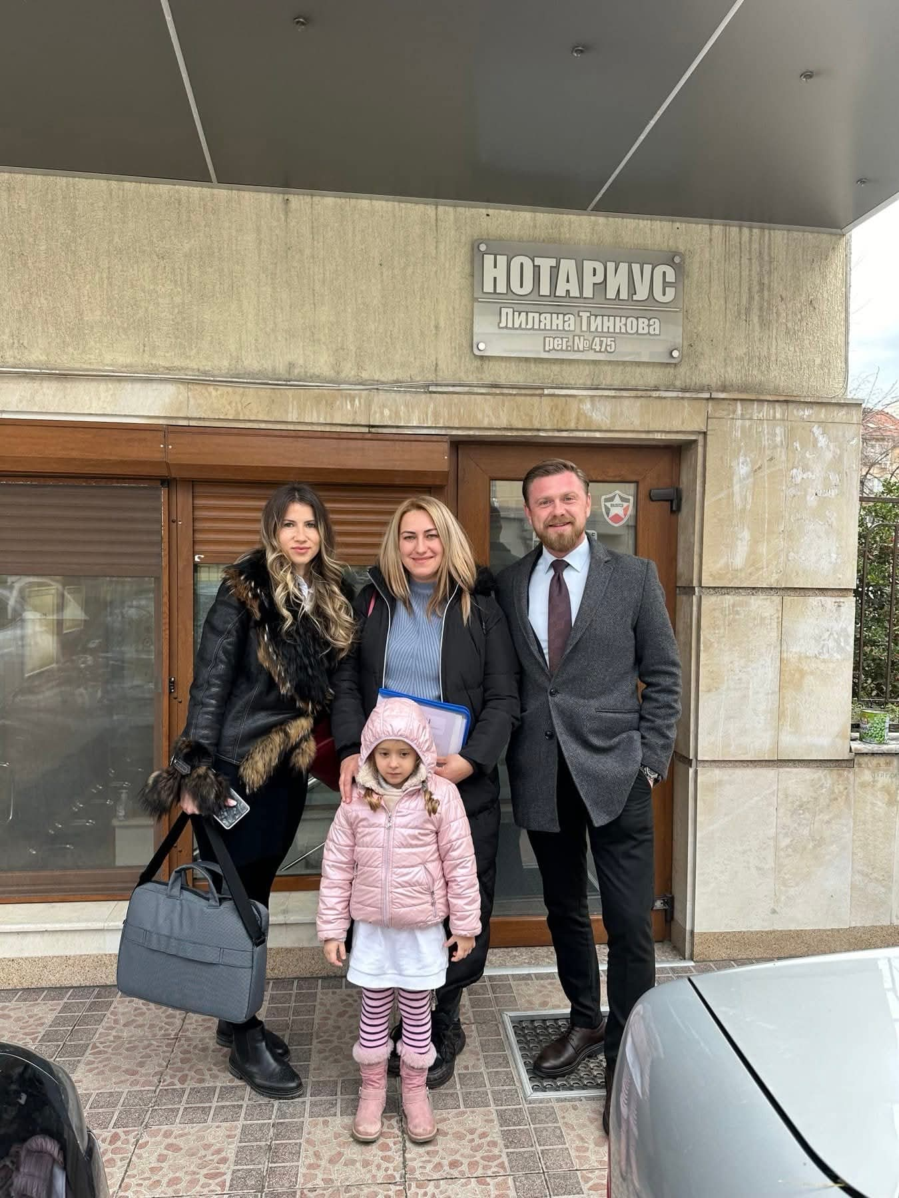
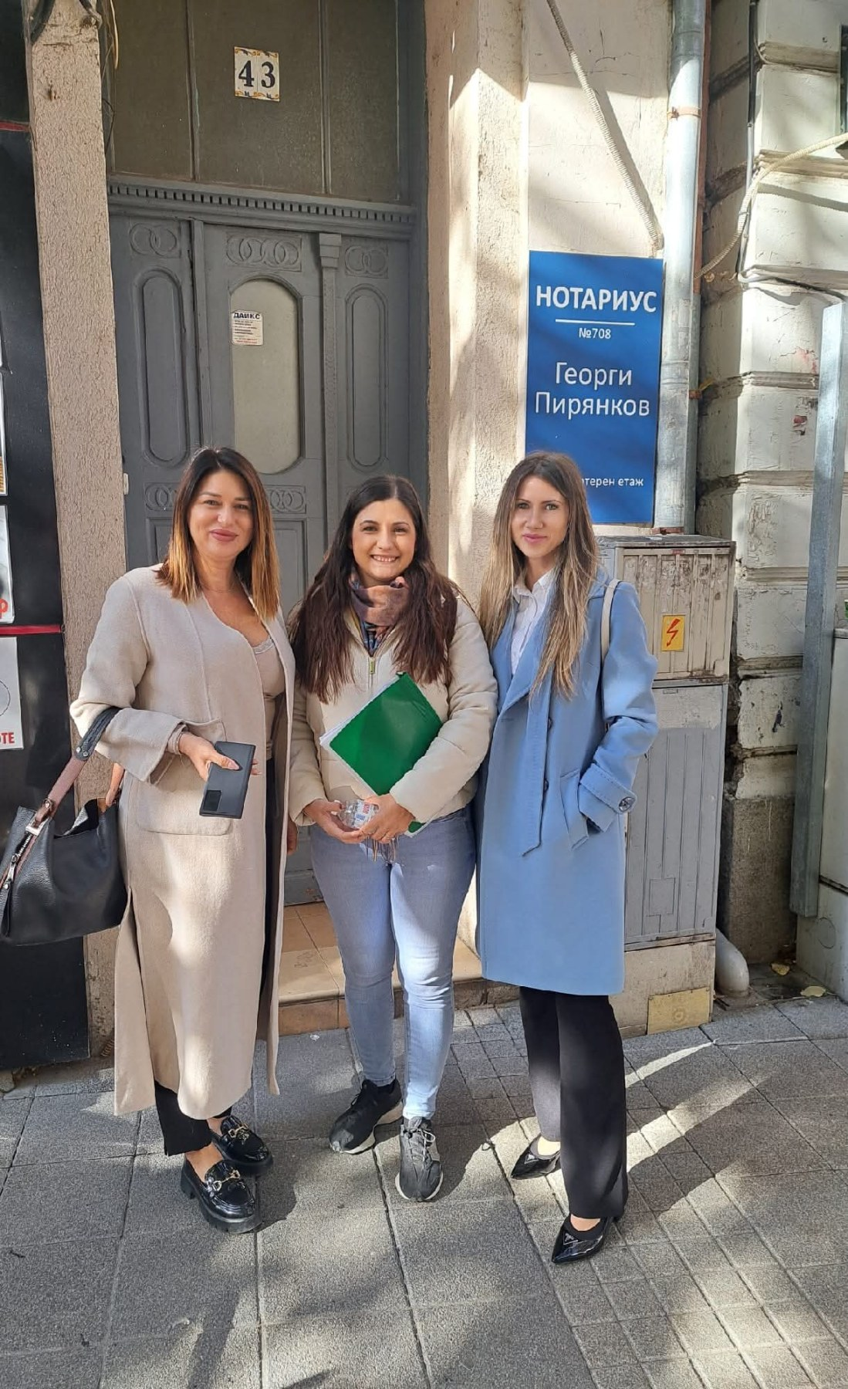

 |  | „Изключително съм впечатлен от високото ниво на професионализъм на Десислава Арабаджиева. Работи с изключителна прецизност, яснота и отговорност във всеки етап от процеса. Комуникацията е перфектна – точна, бърза и изчерпателна, което създава пълно доверие и спокойствие. Благодарение на нейния ангажимент и компетентност всичко беше реализирано безупречно и в кратки срокове. Изказвам искрената си благодарност.“
Най-добрата в бранша. Ако желаете топ обслужване, прозрачност, високо ниво на комуникация и сигурност при вземане на вашето решение за кредит - това е вашият правилен избор за кредитен консултант! | Голям професионалист в работата си коректна спрямо клиента и обръща необходимото внимание на съответния клиент. Благодаря и за добре свършената работа и бих работил отново с г-жа Арабаджиева, ако се налага, както и бих я препоръчал със сигурност. |  | Нямам думи да изразя своите благодарности към Деси Арабаджиева,защото тя сбъдна една наша голяма мечта!!! | Изключително съм благодарен на Десислава за цялостното съдействие при финансирането на новия ми дом в Пловдив! Тъй като нямах налични спестявания, тя структурира офертата и изчисли всички съпътстващи разходи с изключителна точност. Взе върху себе си целия процес — от документацията и избора на банка, до точното определяне на размера на ипотеката. Спести ми огромно количество време, стрес и усилия. Изключителен професионалист, на когото можете да се доверите на 100%! | Изключителен специалист! Всичко беше обяснено, изпълнено на сто процента! | 10/10 за Десислава! Невероятно отношение към всеки детайл от началото до края на сделката! | Позитивен професионалист! Благодаря на госпожа Десислава Тортоманова-Арабаджиева за изчерпателните и подробни оферти и разяснения!

